Лист1
ООО «ПК-Сервис» www.pk-se.ru 8 (800) 250-12-27 | ОПТ | кол-во | сумма

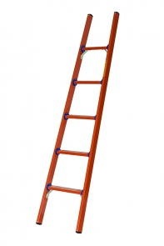
Лестницы стеклопластиковые |  |  | 0 | http://pk-se.ru/products/lestnica-dielektricheskaya
Крюк универсальный КУ | 237.00 руб. |  | 0
Крюки для лестниц | 488.00 руб. |  | 0
Крюки для лестниц Евро | 488.00 руб. |  | 0
ЛСПД-1,0 | 1,247.00 руб. |  | 0
ЛСПД-1,0 Евро | 1,628.00 руб. |  | 0
ЛСПД-1,5 | 1,684.00 руб. |  | 0
ЛСПД-1,5 Евро | 2,137.00 руб. |  | 0
ЛСПД-1,5 Евро МГ | 2,513.00 руб. |  | 0
ЛСПД-1,5 ЕТ | 2,129.00 руб. |  | 0
ЛСПД-1,5 ЕТК | 3,506.00 руб. |  | 0
ЛСПД-1,5 К | 1,962.00 руб. |  | 0
ЛСПД-1,5Т | 1,684.00 руб. |  | 0
ЛСПД-1,5ТК | 1,962.00 руб. |  | 0
ЛСПД-1,8 | 2,192.00 руб. |  | 0
ЛСПД-1,8 Евро | 2,714.00 руб. |  | 0
ЛСПД-1,8 ЕТ | 2,714.00 руб. |  | 0
ЛСПД-1,8 К | 2,463.00 руб. |  | 0
ЛСПД-1,8 МГ | 2,519.00 руб. |  | 0
ЛСПД-1,8 МГ К | 2,797.00 руб. |  | 0
ЛСПД-1,8Т | 2,192.00 руб. |  | 0
ЛСПД-2,0 | 2,609.00 руб. |  | 0
ЛСПД-2,0 Евро | 3,200.00 руб. |  | 0
ЛСПД-2,0 Евро МГ | 3,577.00 руб. |  | 0
ЛСПД-2,0 Евро МГК | 3,896.00 руб. |  | 0
ЛСПД-2,0 ЕК | 3,514.00 руб. |  | 0
ЛСПД-2,0 ЕТ | 3,200.00 руб. |  | 0
ЛСПД-2,0 ЕТ МГ | 3,896.00 руб. |  | 0
ЛСПД-2,0 МГ | 2,944.00 руб. |  | 0
ЛСПД-2,0 Мг К | 3,304.00 руб. |  | 0
ЛСПД-2,0 ТК | 2,973.00 руб. |  | 0
ЛСПД-2,0Т | 2,609.00 руб. |  | 0
ЛСПД-2,0Т МГ | 2,944.00 руб. |  | 0
ЛСПД-2,5 | 3,034.00 руб. |  | 0
ЛСПД-2,5 Евро | 3,681.00 руб. |  | 0
ЛСПД-2,5 Евро Мг | 4,057.00 руб. |  | 0
ЛСПД-2,5 Евро МгК | 4,377.00 руб. |  | 0
ЛСПД-2,5 ЕТ | 3,681.00 руб. |  | 0
ЛСПД-2,5 ЕТ Мг | 4,057.00 руб. |  | 0
ЛСПД-2,5 К | 3,304.00 руб. |  | 0
ЛСПД-2,5 МГ | 3,361.00 руб. |  | 0
ЛСПД-2,5Т | 3,034.00 руб. |  | 0
ЛСПД-2,5Т К | 3,312.00 руб. |  | 0
ЛСПД-2,5Т МГ | 3,361.00 руб. |  | 0
ЛСПД-2,8 | 3,367.00 руб. |  | 0
ЛСПД-2,8 Евро | 4,063.00 руб. |  | 0
ЛСПД-2,8 ЕТ | 4,063.00 руб. |  | 0
ЛСПД-2,8 МГ | 3,702.00 руб. |  | 0
ЛСПД-2,8Т | 3,367.00 руб. |  | 0
ЛСПД-2,8ТК | 3,646.00 руб. |  | 0
ЛСПД-3,0 | 3,709.00 руб. |  | 0
ЛСПД-3,0 Е К | 4,771.00 руб. |  | 0
ЛСПД-3,0 Е Т Мг | 4,835.00 руб. |  | 0
ЛСПД-3,0 Евро | 4,453.00 руб. |  | 0
ЛСПД-3,0 Евро Мг | 4,835.00 руб. |  | 0
ЛСПД-3,0 Евро Мг К | 5,157.00 руб. |  | 0
ЛСПД-3,0 ЕТ | 4,453.00 руб. |  | 0
ЛСПД-3,0 К | 3,980.00 руб. |  | 0
ЛСПД-3,0 МГ | 4,035.00 руб. |  | 0
ЛСПД-3,0 МГ К | 4,479.00 руб. |  | 0
ЛСПД-3,0Т | 3,709.00 руб. |  | 0
ЛСПД-3,0Т К | 3,980.00 руб. |  | 0
ЛСПД-3,0Т МГ | 4,035.00 руб. |  | 0
ЛСПД-3,5 | 4,043.00 руб. |  | 0
ЛСПД-3,5 Евро | 4,843.00 руб. |  | 0
ЛСПД-3,5 Евро К | 5,162.00 руб. |  | 0
ЛСПД-3,5 Евро Мг | 5,226.00 руб. |  | 0
ЛСПД-3,5 ЕТ | 4,843.00 руб. |  | 0
ЛСПД-3,5 МГ | 4,368.00 руб. |  | 0
ЛСПД-3,5 Т | 4,043.00 руб. |  | 0
ЛСПД-3,8 Евро | 4,884.00 руб. |  | 0
ЛСПД-4,0 Е К | 5,544.00 руб. |  | 0
ЛСПД-4,0 Е МГ К | 5,920.00 руб. |  | 0
ЛСПД-4,0 Евро | 5,226.00 руб. |  | 0
ЛСПД-4,0 Евро МГ | 5,606.00 руб. |  | 0
ЛСПД-4,0 ЕТ | 5,226.00 руб. |  | 0
ЛСПД-4,5 Евро | 6,101.00 руб. |  | 0
ЛСПД-4,5 Евро К | 6,423.00 руб. |  | 0
ЛСПД-4,5 Евро МГ | 6,485.00 руб. |  | 0
ЛСПД-4,8 Евро | 6,450.00 руб. |  | 0
ЛСПД-5,0 Е МГ К | 7,604.00 руб. |  | 0
ЛСПД-5,0 Евро | 6,805.00 руб. |  | 0
ЛСПД-5,0 Евро МГ | 7,186.00 руб. |  | 0
ЛСПД-5,0 ЕК | 7,123.00 руб. |  | 0
ЛСПД-5,0 ЕТ | 6,805.00 руб. |  | 0
ЛСПРД-3,0 Евро | 9,192.00 руб. |  | 0 | http://pk-se.ru/products/lestnica-dielektricheskaya-razdvizhnaya
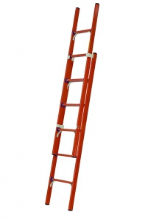
ЛСПРД-4,0 Евро | 10,520.00 руб. |  | 0
ЛСПРД-4,0 Евро МГ | 10,848.00 руб. |  | 0
ЛСПРД-5,0 Е К | 12,536.00 руб. |  | 0
ЛСПРД-5,0 Евро | 12,258.00 руб. |  | 0
ЛСПРД-5,0 Евро МГ | 12,586.00 руб. |  | 0
ЛСПРД-6,0 Евро | 16,509.00 руб. |  | 0
ЛСПРД-6,0 Евро МГ | 16,836.00 руб. |  | 0
ЛСПРД-7,0 Евро | 19,264.00 руб. |  | 0
ЛСПРД-7,0 Евро К | 19,542.00 руб. |  | 0
ЛСПРД-7,0 Евро Мг | 19,591.00 руб. |  | 0
ЛСПРД-7,0 Евро Мг К | 19,862.00 руб. |  | 0
ЛСПРД-8,0 Евро | 26,194.00 руб. |  | 0
ЛСПРД-9,0 Е К | 28,663.00 руб. |  | 0
ЛСПРД-9,0 Евро | 28,384.00 руб. |  | 0
ЛСПРД-9,0 Евро МГ | 28,712.00 руб. |  | 0
ЛСПТД-1,0 | 8,083.00 руб. |  | 0 | http://pk-se.ru/products/lestnica-transformer-dielektricheskaya
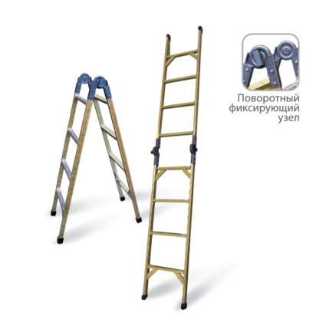
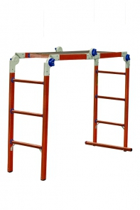
ЛСПТД-1,0 Мг | 8,411.00 руб. |  | 0
ЛСПТД-1,0 П | 11,284.00 руб. |  | 0
ЛСПТД-1,5 П | 12,627.00 руб. |  | 0
ЛСПТД-1,5 | 8,927.00 руб. |  | 0
ЛСПТД-1,5МГ | 9,254.00 руб. |  | 0
ЛСПТД-2,0 | 11,620.00 руб. |  | 0
ЛСПТД-2,0 МГ | 11,945.00 руб. |  | 0
ЛСПТД-2,5 | 13,302.00 руб. |  | 0
ЛСПТД-2,5 МГ | 13,629.00 руб. |  | 0
ЛСПТД-3,0 | 16,580.00 руб. |  | 0
Наконечники для мягких грунтов Е | 348.00 руб. |  | 0 |  |  | http://pk-se.ru/products/dielektricheskaya-lestnica-stremyanka-podmost
Настил диэлектрический (500х500) | 2,519.00 руб. |  | 0
Настил диэлектрический (500х700) | 3,519.00 руб. |  | 0
Стремянки с вертикальной опорой |  |  |  | http://pk-se.ru/products/stremyanka-dielektricheskaya-v-o
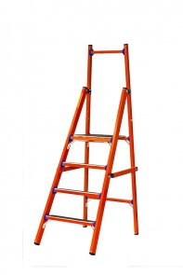
СВД-0,7 | 4,377.00 руб. |  | 0
СВД-0,7 ЕТ ВОСТОК | 4,981.00 руб. |  | 0
СВД-0,7 (Е) | 4,717.00 руб. |  | 0
СВД-0,7 (Т) | 4,600.00 руб. |  | 0
СВД-0,7 Е Т | 4,884.00 руб. |  | 0
СВД-1,0 | 5,391.00 руб. |  | 0
СВД-1,0 ЕТ ВОСТОК | 5,853.00 руб. |  | 0
СВД-1,0 (Е) | 5,727.00 руб. |  | 0
СВД-1,0 Е Т | 5,894.00 руб. |  | 0
СВД-1,0 Т | 5,391.00 руб. |  | 0
СВД-1,3 | 5,942.00 руб. |  | 0
СВД-1,3 ЕТ | 6,274.00 руб. |  | 0
СВД-1,5 | 6,234.00 руб. |  | 0
СВД-1,5 ЕТ ВОСТОК | 6,591.00 руб. |  | 0
СВД-1,5 (Е) | 6,567.00 руб. |  | 0
СВД-1,5 Е Т | 6,733.00 руб. |  | 0
СВД-1,5 Т | 6,234.00 руб. |  | 0
СВД-1,8 | 7,075.00 руб. |  | 0
СВД-1,8 ЕТ ВОСТОК | 7,464.00 руб. |  | 0
СВД-1,8 (Е) | 7,411.00 руб. |  | 0
СВД-1,8 Е Т | 7,751.00 руб. |  | 0
СВД-2,0 | 7,917.00 руб. |  | 0
СВД-2,0 ЕТ ВОСТОК | 8,202.00 руб. |  | 0
СВД-2,0 (Е) | 8,250.00 руб. |  | 0
СВД-2,0 Е Т | 8,586.00 руб. |  | 0
СВД-2,0 Т | 7,917.00 руб. |  | 0
СВД-2,3 | 8,761.00 руб. |  | 0
СВД-2,3 ЕТ ВОСТОК | 8,932.00 руб. |  | 0
СВД-2,3 (Е) | 9,093.00 руб. |  | 0
СВД-2,3 Е Т | 9,427.00 руб. |  | 0
СВД-2,3 Т | 8,761.00 руб. |  | 0
СВД-2,5 | 10,610.00 руб. |  | 0
СВД-2,5 ЕТ ВОСТОК | 10,544.00 руб. |  | 0
СВД-2,5 (Е) | 10,943.00 руб. |  | 0
СВД-2,5 Е Т | 11,284.00 руб. |  | 0
СВД-2,5Т | 10,610.00 руб. |  | 0
СВД-3,0 | 12,460.00 руб. |  | 0
СВД-3,0 ЕТ ВОСТОК | 12,295.00 руб. |  | 0
СВД-3,0 (Е) | 12,967.00 руб. |  | 0
СВД-3,0 Е Т | 13,302.00 руб. |  | 0
СВД-3,5 (Е) | 15,653.00 руб. |  | 0
СВД-3,5 ЕТ | 16,041.00 руб. |  | 0
СВД-4,0 (Е) | 18,331.00 руб. |  | 0
Подмости двухсторонние |  |  |  | http://pk-se.ru/products/podmost-dielektricheskaya
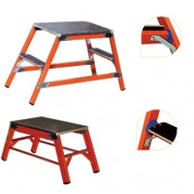
ССД-0,2 П | 1,517.00 руб. |  | 0
ССД-0,4 П | 2,546.00 руб. |  | 0
ССД-0,4 ПК | 3,389.00 руб. |  | 0
ССД-0,6 П | 3,709.00 руб. |  | 0
ССД-0,6 ПК | 4,551.00 руб. |  | 0
ССД-0,8 П | 5,219.00 руб. |  | 0
ССД-0,8 ПК | 6,059.00 руб. |  | 0
ССД-0,9 П | 7,917.00 руб. |  | 0
ССД-0,9 ПК | 8,752.00 руб. |  | 0
ССД-1,0 П | 7,917.00 руб. |  | 0
ССД-1,0 П К | 8,829.00 руб. |  | 0
ССД-1,2 П | 9,795.00 руб. |  | 0
ССД-1,2 П К | 10,866.00 руб. |  | 0
ССД-1,5 П | 14,539.00 руб. |  | 0
ССД-1,5 ПК | 15,450.00 руб. |  | 0
Стремянки с симметричной опорой |  |  |  | http://pk-se.ru/products/stremyanka-dielektricheskaya-v-o
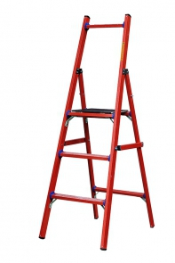
ССД-0,7 | 4,377.00 руб. |  | 0
ССД-0,7 ЕТ ВОСТОК | 5,728.00 руб. |  | 0
ССД-0,7 Е Т | 4,884.00 руб. |  | 0
ССД-0,7 Т | 4,600.00 руб. |  | 0
ССД-0,7(Е) | 4,717.00 руб. |  | 0
ССД-1,0 | 5,391.00 руб. |  | 0
ССД-1,0 ЕТ ВОСТОК | 6,731.00 руб. |  | 0
ССД-1,0 Т | 5,385.00 руб. |  | 0
ССД-1,0 (Е) | 5,727.00 руб. |  | 0
ССД-1,0 Е Т | 5,894.00 руб. |  | 0
ССД-1,3 | 5,942.00 руб. |  | 0
ССД-1,3 (Е) | 6,248.00 руб. |  | 0
ССД-1,3 ЕТ | 6,706.00 руб. |  | 0
ССД-1,5 | 6,234.00 руб. |  | 0
ССД-1,5 ЕТ ВОСТОК | 6,591.00 руб. |  | 0
ССД-1,5 (Е) | 6,567.00 руб. |  | 0
ССД-1,5 Е Т | 6,733.00 руб. |  | 0
ССД-1,8 | 7,075.00 руб. |  | 0
ССД-1,8 ЕТ ВОСТОК | 7,464.00 руб. |  | 0
ССД-1,8 (Е) | 7,411.00 руб. |  | 0
ССД-1,8 T | 7,075.00 руб. |  | 0
ССД-1,8 Е Т | 7,751.00 руб. |  | 0
ССД-2,0 | 7,917.00 руб. |  | 0
ССД-2,0 ЕТ ВОСТОК | 8,202.00 руб. |  | 0
ССД-2,0 (Е) | 8,250.00 руб. |  | 0
ССД-2,0 Е Т | 8,586.00 руб. |  | 0
ССД-2,0 Т | 7,917.00 руб. |  | 0
ССД-2,3 | 8,752.00 руб. |  | 0
ССД-2,3 ЕТ ВОСТОК | 8,932.00 руб. |  | 0
ССД-2,3 (Е) | 9,093.00 руб. |  | 0
ССД-2,3 Е Т | 9,427.00 руб. |  | 0
ССД-2,5 | 10,610.00 руб. |  | 0
ССД-2,5 ЕТ ВОСТОК | 10,544.00 руб. |  | 0
ССД-2,5 (Е) | 10,943.00 руб. |  | 0
ССД-2,5 Е Т | 11,284.00 руб. |  | 0
ССД-3,0 | 12,460.00 руб. |  | 0
ССД-3,0 ЕТ ВОСТОК | 12,295.00 руб. |  | 0
ССД-3,0 (Е) | 12,967.00 руб. |  | 0
ССД-3,0 Е Т | 13,302.00 руб. |  | 0
ССД-3,0Т | 12,460.00 руб. |  | 0
ССД-3,5 (Е) | 15,661.00 руб. |  | 0
ССД-3,5 Е Т | 12,522.00 руб. |  | 0
ССД-3,8 (Е) | 17,419.00 руб. |  | 0 | http://pk-se.ru/products/lestnica-dielektricheskaya-universalnaya
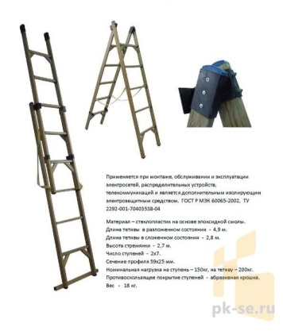
ССД-4,0 (Е) | 18,331.00 руб. |  | 0
ССД-4,0 ЕТ | 18,532.00 руб. |  | 0
ССД-У 2х11 | 19,131.00 руб. |  | 0 |  | http://pk-se.ru/products/shchit-dielektricheskiy
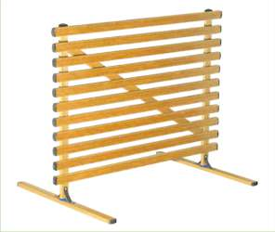
ССД-У 2х5 | 10,866.00 руб. |  | 0
ССД-У 2х5 Мг | 11,309.00 руб. |  | 0
ССД-У 2х7 | 12,244.00 руб. |  | 0
ССД-У 2х9 | 15,763.00 руб. |  | 0
Штендер диэлектрический | 6,123.00 руб. |  | 0
Щит диэлектрический 1500х1200 | 9,642.00 руб. |  | 0
Щит диэлектрический с ПВХ | 5,745.00 руб. |  | 0

